Sheet1
食習慣タイプ分けシート |  |  |  |  |  | 食習慣タイプ分けシート
 |  |  |  |  |  | 結果シート
①次の15の質問について、あてはまるものの点数を右端の入力欄に入力してください。
②右のページに合計得点が計算され、あなたの食習慣の傾向がわかります♪ |  |  |  |  |  | ★左のシートで入力した内容が反映されます。5点以下の項目に注目です！
レーダーチャート
5
5
5
5
5
項目 | 質問 | １点 | ２点 | ３点 | 入力欄

Ａ | 自分に必要なエネルギー量を知っていますか | 知らない | 知っている | 知っていて、普段から意識している
 | ふだん主食・主菜・副菜の３つをそろえて食べる食事が１日に何回ありますか | 0～1回 | ２回 | ３回
 | 牛乳・乳製品や果物はどのくらいの頻度で食べますか | 両方とも 週１回以下 | 週2～6回 | 両方とも 毎日１回以上
Ｂ | １日に何回食事をしていますか | 0～1回 | ２回 | ３回
 | 食事を食べた後、就寝するまでの時間は、どのくらいですか | 食後30分 以内 | 食後2時間 以内 | 食後2時間 以上
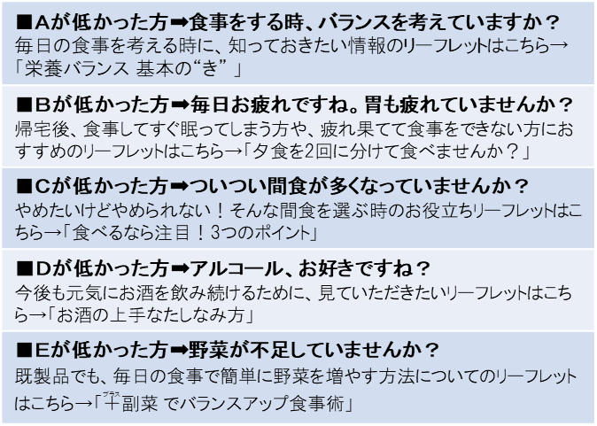
各タイプの特徴
 | 夜遅くに食事をする時(夜食を食べる時)は、エネルギー量や消化に良いかなど、内容を考えて食べますか | 考えない | 時々考える | いつも考えるor夜食は 食べない |  |  | 合計得点
Ｃ | 菓子類を購入する時や食べる前に、栄養成分表示を見ますか | 見ない | 時々見る | いつも見る |  | A | 0
 | 洋菓子類やスナック菓子は、ふだんどのくらい食べますか | 好きな時に 食べたいだけ 食べる | 時間と量を 決めて 食べている | ほとんど 食べない |  | B | 0
 | ジュース、砂糖入りコーヒーなどは、どのくらいの頻度で飲みますか | 毎日１回以上 | 週2～6回 | 週１回以下 |  | C | 0
Ｄ | アルコール類は、どのくらいの頻度で飲みますか | 毎日１回以上 | 週2～6回 | 週１回以下 |  | D | 0
 | アルコール類を飲む時は、１回でどのくらい飲みますか | 缶ビール500ml 2本以上 (日本酒２合) | 缶ビール500ml １本程度まで (日本酒1合) | 飲まない |  | E | 0
食べることへの意識が高いですね！さらにレベルアップしたい方におすすめの情報はこちら ➡
まんべんなく
高得点だった方
 | アルコール類は、どのように飲みますか | 何も食べずに酒だけを飲む | つまみや食事と一緒に酒を飲む | 飲まない
e-ヘルスネット
【厚生労働省】
読む栄養補給NU+（ニュータス）
【日本栄養士会】
栄養・食生活食事をもっと楽しく！
【厚木保健福祉事務所】
Ｅ | 外食を利用する際に、野菜・きのこ・海藻類の料理が入ったメニューを選びますか | 選ばない | 選ぶ | 量も考えて 選ぶ
 | 丼ものや麺類などを食べる際に、野菜・きのこ・海藻類の料理をつけますか | つけない | つける | 量も考えて つける |  |  |  | https://www.e-healthnet.mhlw.go.jp/information/food | https://www.nutas.jp/ | http://www.pref.kanagawa.jp/docs/iy8/eiyou/p451849.html
令和2年度栄養改善普及運動 神奈川県保健福祉事務所栄養士研究会作成
 | コンビニで食事を購入する際に、野菜・きのこ・海藻類の料理が入った商品を選びますか | 選ばない | 選ぶ | 量も考えて 選ぶ

